GERAR ANEXO
 |  |  | EVIDÊNCIA REPARO DE CALÇADA

DADOS OBRA

PEP: | MA-2609612MGD1.3.0008 |  |  | NOTA: | Sem PEP |  | DISTRITAL: | Sem PEP |  | MA2609612MGD130008
DESCRIÇÃO OBRA: |  | Sem PEP |  |  |  |  | CIDADE: | Sem PEP

DADOS REPARO DE CALÇADAS

QUANTIDADE: |  | Sem PEP |  | VALOR SAP: |  | R$ 539.68 |  | VALOR R$: | Sem PEP

EVIDENCIAS

PG:

ANTES | 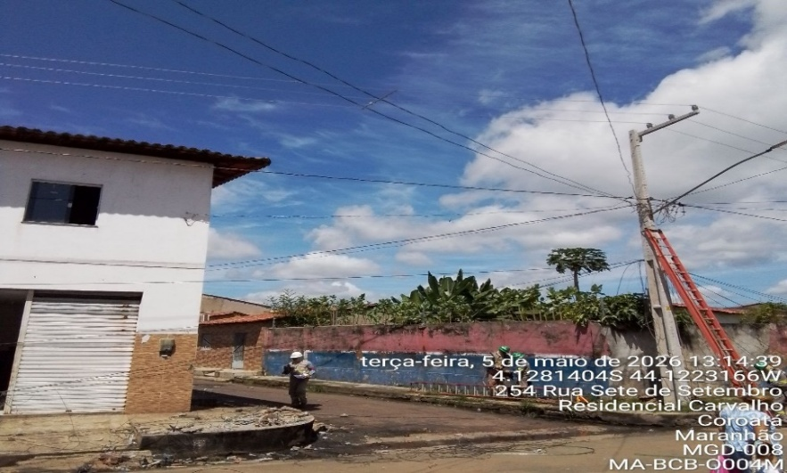 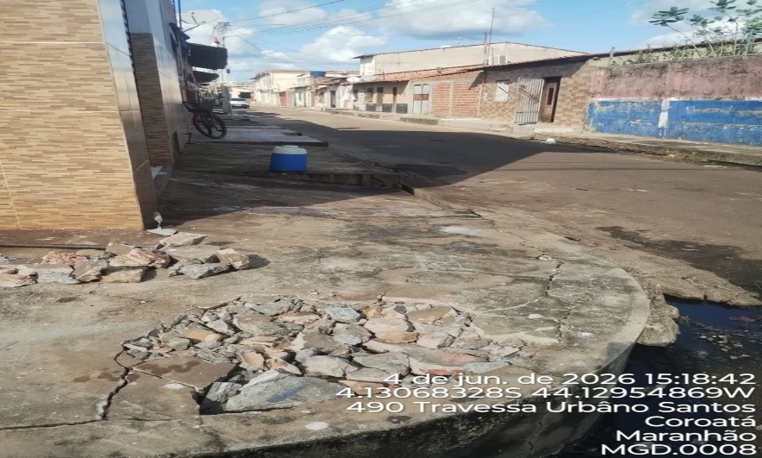 |  |  |  |  | DEPOIS | 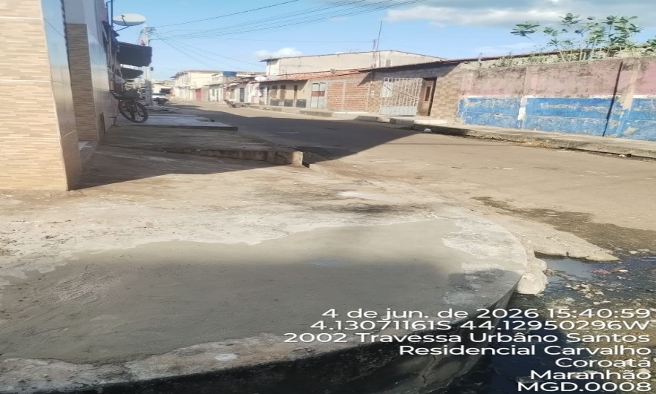

PG: | 68070255

ANTES | 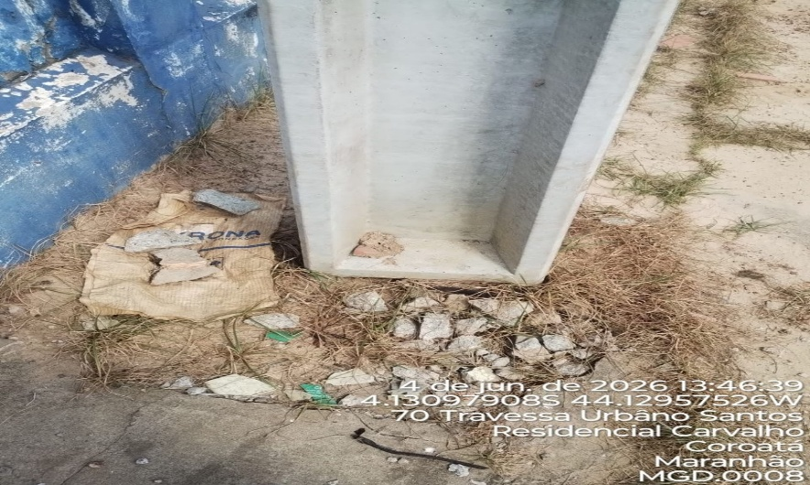 |  |  |  |  | DEPOIS | 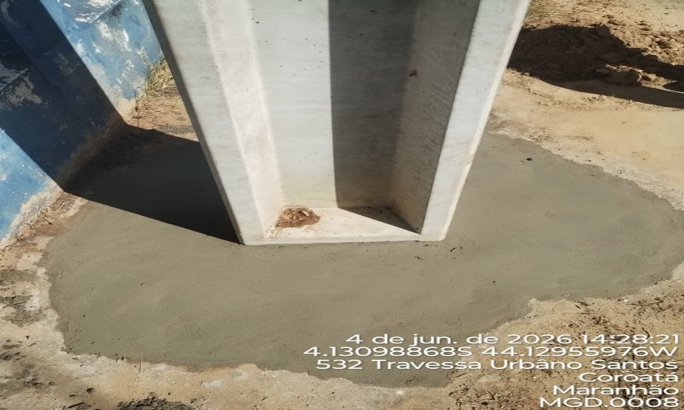

PG: | 68070207

ANTES | 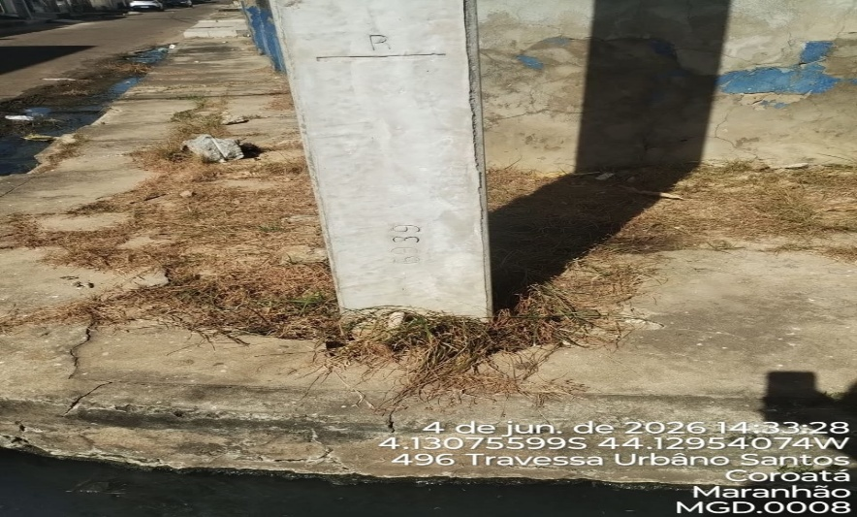 |  |  |  |  | DEPOIS | 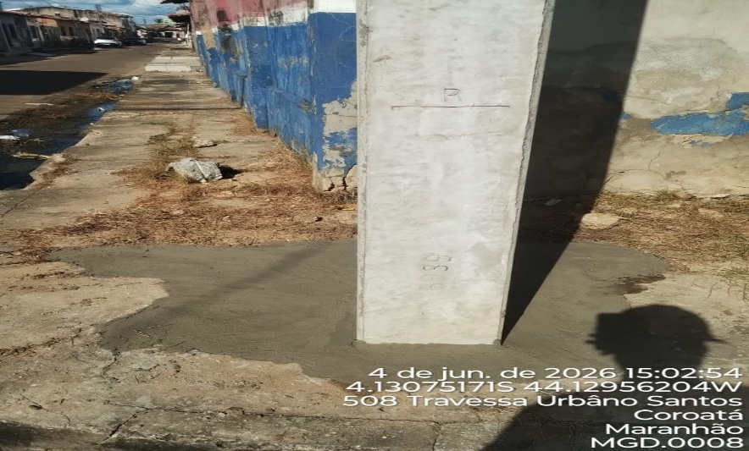

PG:

ANTES |  |  |  |  |  | DEPOIS

PG:

ANTES |  |  |  |  |  | DEPOIS

PG:

ANTES |  |  |  |  |  | DEPOIS

PG:

ANTES |  |  |  |  |  | DEPOIS

PG:

ANTES |  |  |  |  |  | DEPOIS

PG:

ANTES |  |  |  |  |  | DEPOIS

